结果输出
工程研究院项目管理部辛洪旺2022年10月份隔离期间工作输出
日期 | 时长 | 工作内容 | 结果输出 | 备注
2022-10-09 | 0.75h 下午16点隔离起~16:40 | 腾讯会议评价河北黄骅荣昌降本提案--与高冰川的滚轮会议并会 | 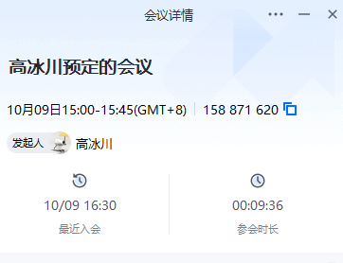 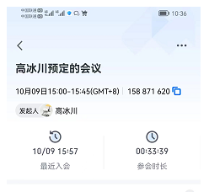 | 会议降本提案决议由河北荣昌冯亮亮整理
 | 0.75h 16:40--17：30 | 修订产品开发项目管理办法： 1、调整6.2.2表格页与页之间的分行、字体大小、关键控制活动内容 2、修订6.4.1项目周例会内容：项目周例会的组织形式 | 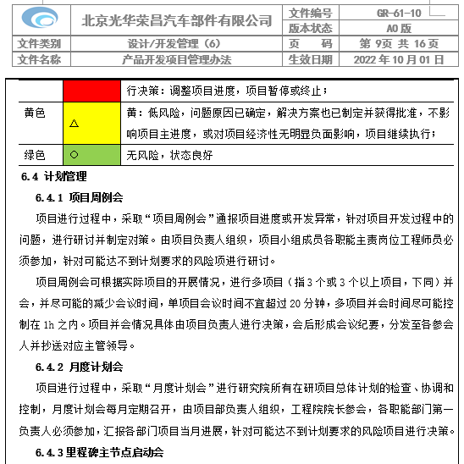 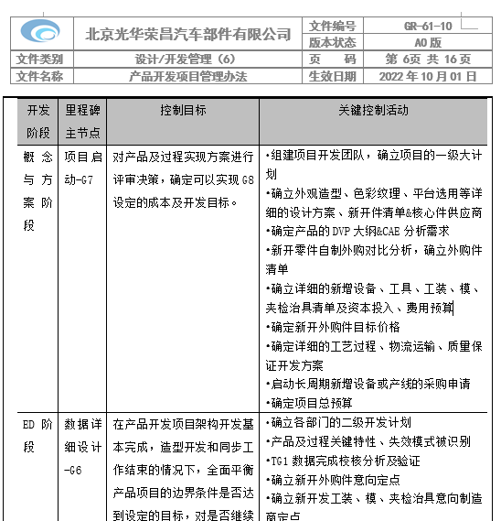
2022-10-10 | 2h 8:30--10:30 | 处理BPM流程代办事项 处理邮件 审核部门绩效内容（个别员工接连被退回两次） 编制个人10月份绩效计划及考核标准 读取J6L座椅项目及其他项目微信群，了解相关信息及是否有事情需要处理 沟通宿舍登陆Confluence办公事宜 | 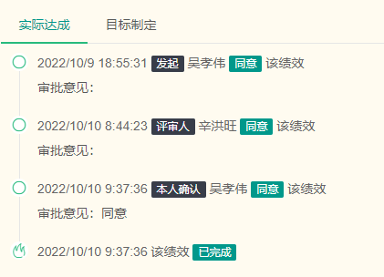 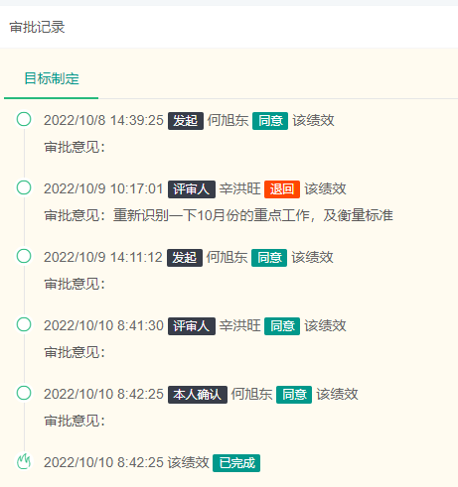 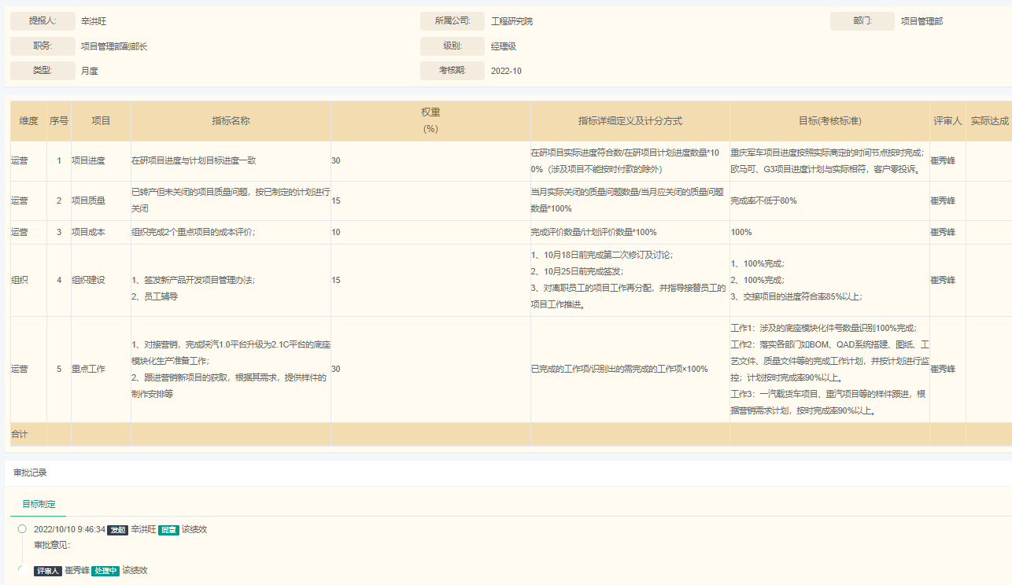
 | 1.5h 10:40-12:00 | 修订产品开发项目管理办法： 1、修订6.3.1里程碑决策权限内容 2、修订6.5交样及出库职责分工表（复杂及争议最大的项） | 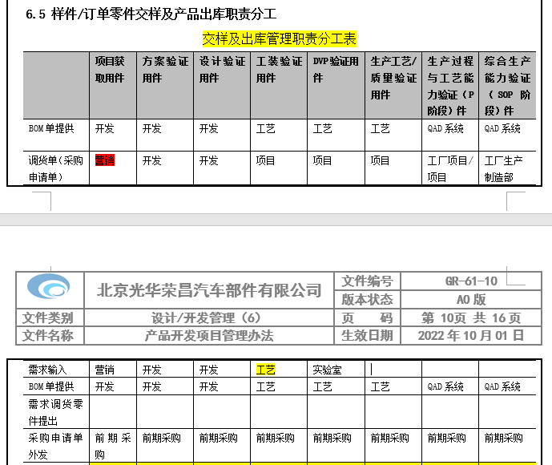 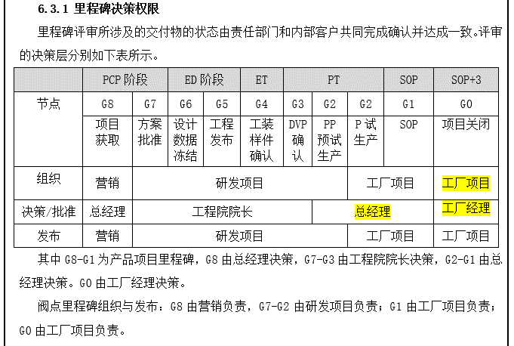
 | 0.5h 13:00-13:30 | 了解会议内容：涉及到的项目、资金支出情况等
 | 2h 13:30-15:25 | 腾讯会议：新项目专项资金专题会 | 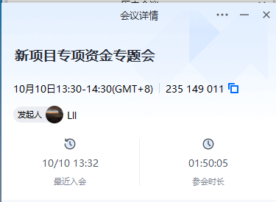
 | 15:30--16:30 | 根据会议内容，查询文件，识别项目开发过程中涉及黄骅荣昌的哪些件按照1.5倍价格结算，哪些产品试制物料或成品按照3倍的价格结算。 | 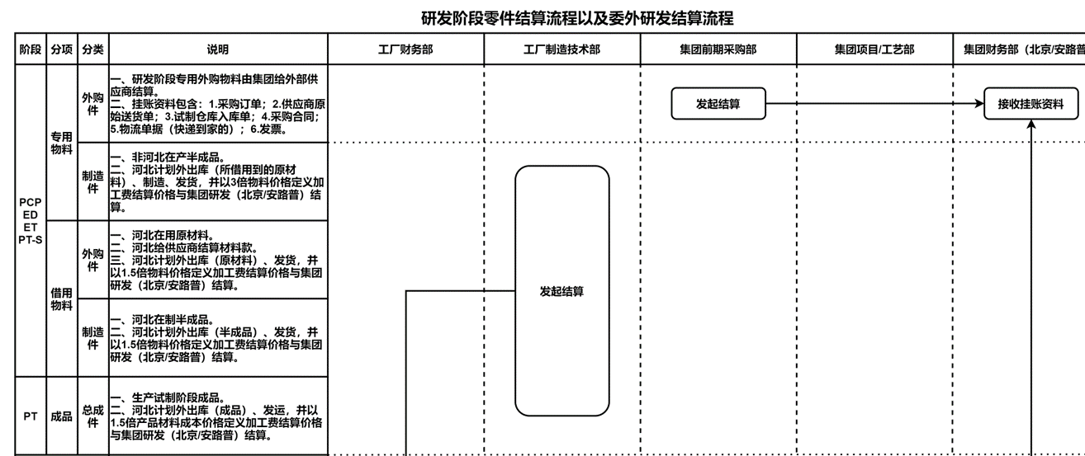
 | 16:30-17:40 | 1、部门人员电话沟通轻卡项目、欧马可项目的目前进展情况，通报此次成本专题会的订单要求，绩效合同问题； 2、与崔总沟通此次成本会议中涉及的各阶段费用问题 | 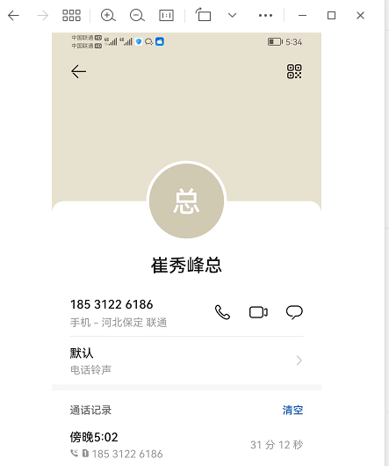 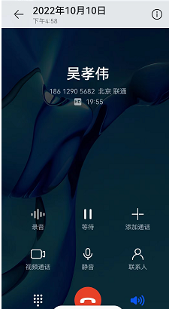
2022-10-11 | 8:30-9:00 | 处理BPM流程代办事项 处理邮件 审核部门员工绩效内容 沟通J6L低配主驾试装情况 了解部门补充人员到岗时间情况
 | 9:00-12:00 | 1、重新界定样件及订单职责分工的各关键活动及顺序； 2、定义各关键活动、各阶段的主责部门； | 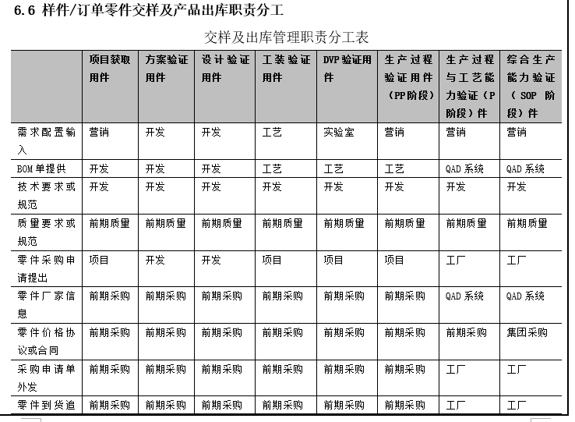 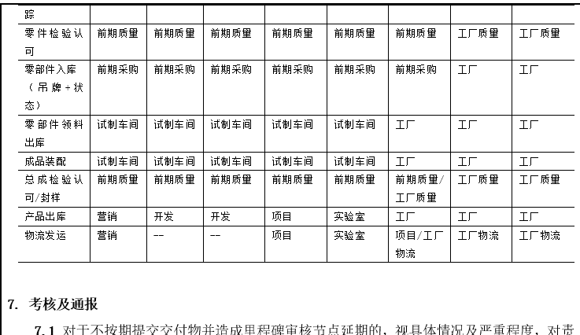
 | 13:00-17:00 | 1、增加6.1开发周期的估算内容； 2、增加6.5.2项目订单管理的内容； 3、增加6.5.3项目订单例外管理的内容 | 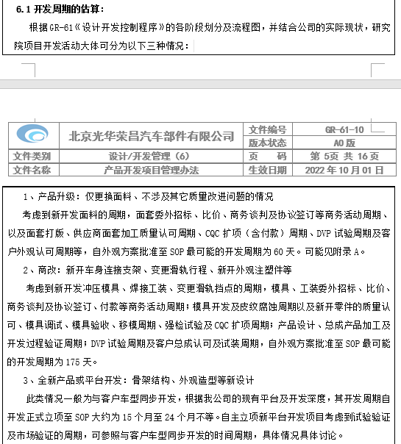 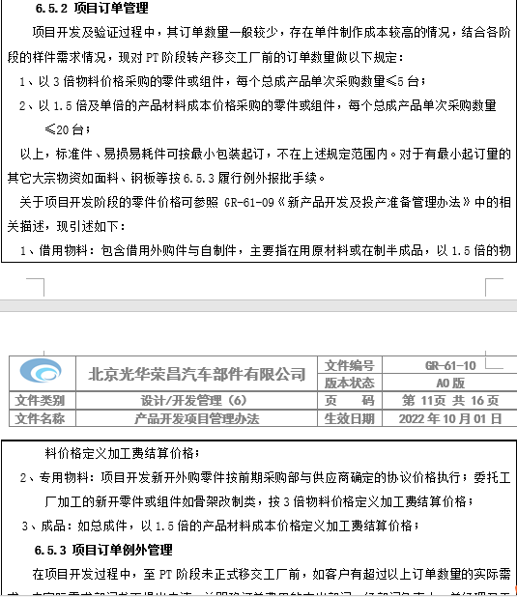
 | 17:15-17:30 | 腾讯会议：工资发放说明会 会后告知部门，尽可能不要和客户提及此事 | 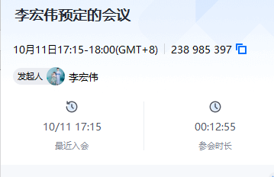
2022-10-12 | 8:30-9:00 | 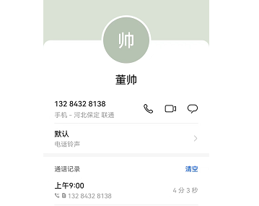 处理BPM流程代办事项 处理邮件 沟通J6L专用工具及工装托盘进展 | 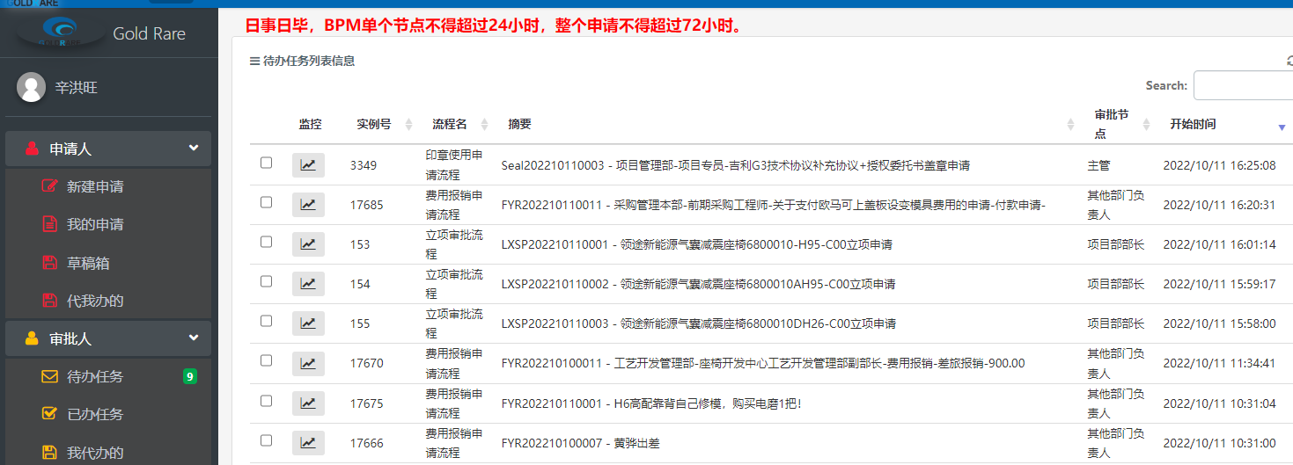 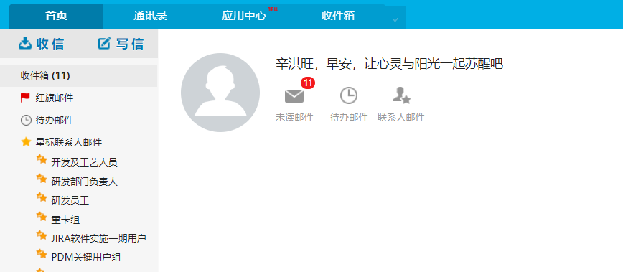 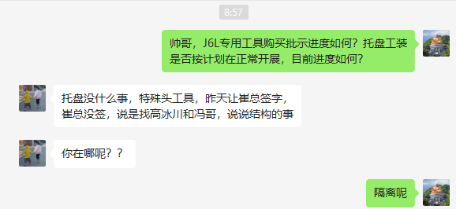
 | 9:00-11:30 | 1、整理一汽青岛解放立项的9个件号的营销输入资料：输出EXCEL表格； 2、识别项目开发节点是否可以满足及技术难点； 3、沟通9个件号的BOM制作周期、是否需要投入工装、开发费用的估算安排； 4、邮件项目经理，予以后续的工作安排 | 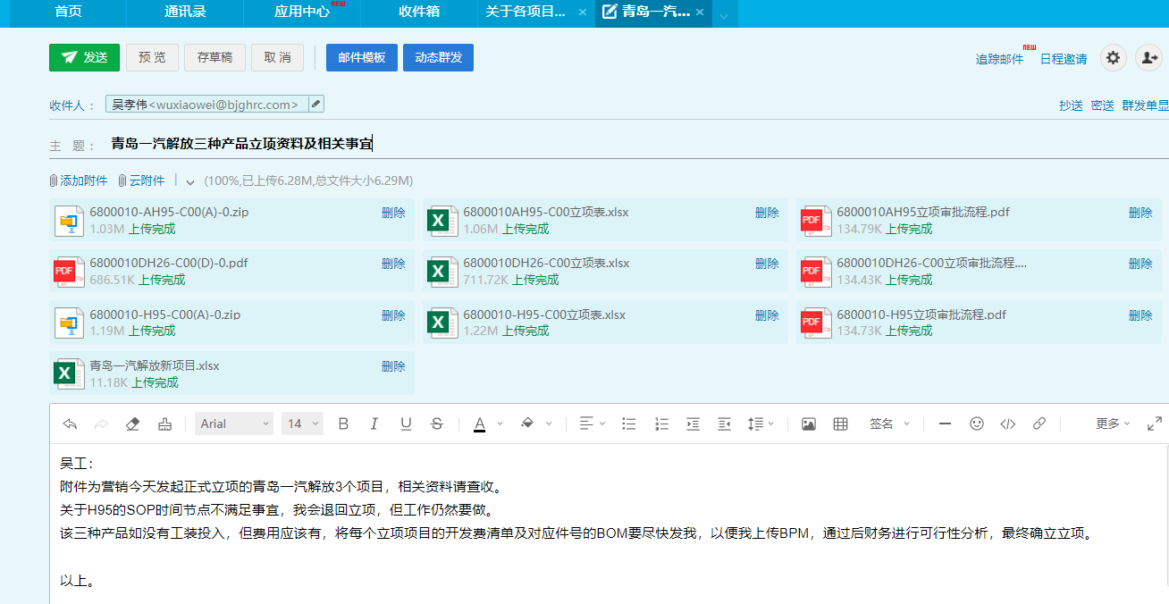
 | 11:30-12:00 | 检查G4工装样确认阶段的输出物清单，识别应调整项 | 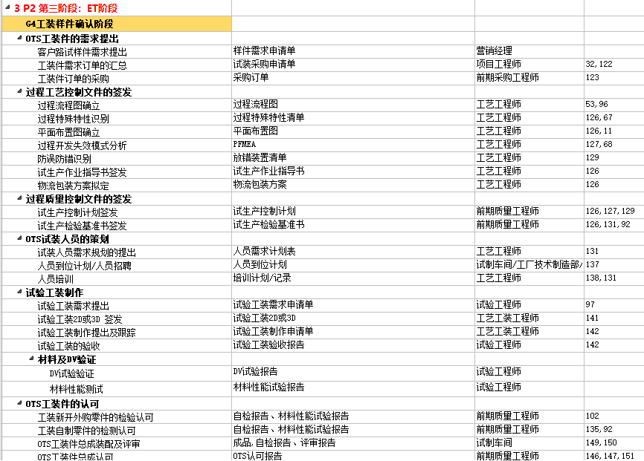
 | 13:00--17:30 | 1、分析DVP应该归属哪个阶段； 2、将G6阶段的样件作业指导书、控制计划、检验基准书调整至G4工装样件阶段； 3、将试生产控制计划、检验基准书、作业指导书调整综合G3阶段； 4、DVP验证、皮纹腐蚀调整至G4阶段； 5、分析修改G4、G3节点名称的必要性，并实施。 6、以上修订内容在项目开发管理办法中同步修订。 | 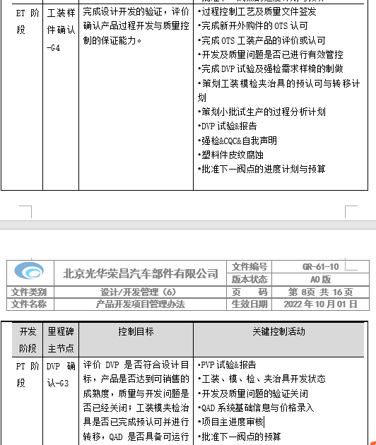 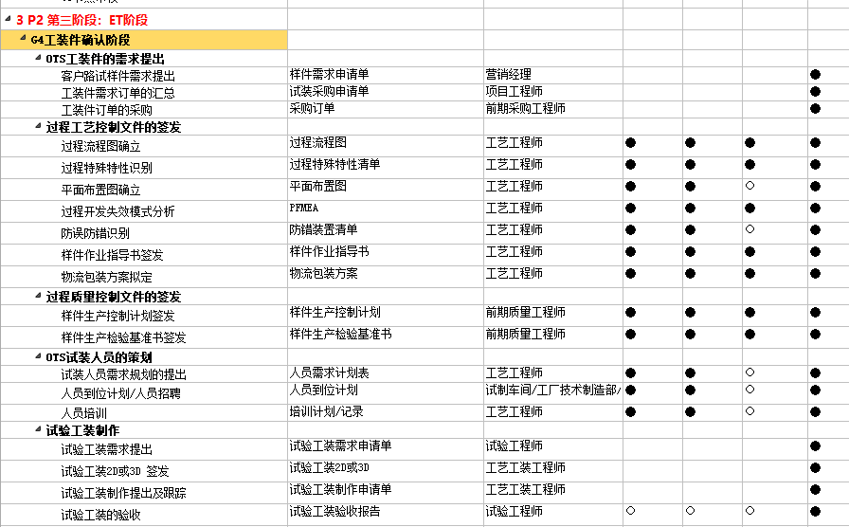 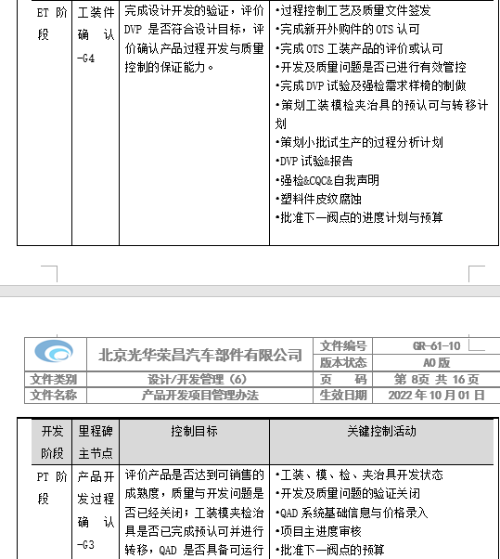 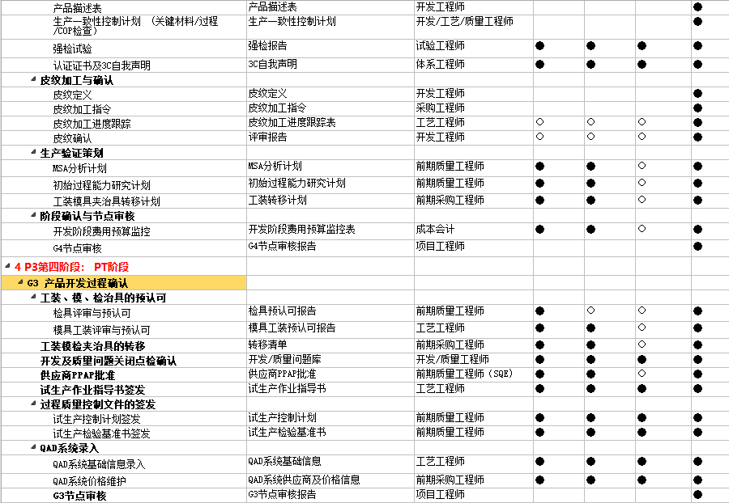
2022-10-13 | 8:30--9:30 | 1、梳理重新启动的M4可放平座椅的项目项目信息，收集相关信息，安排项目经理，知道相关工作开展； 2、查读邮件，识别重要需处理的信息； 3、处理BPM审批 | 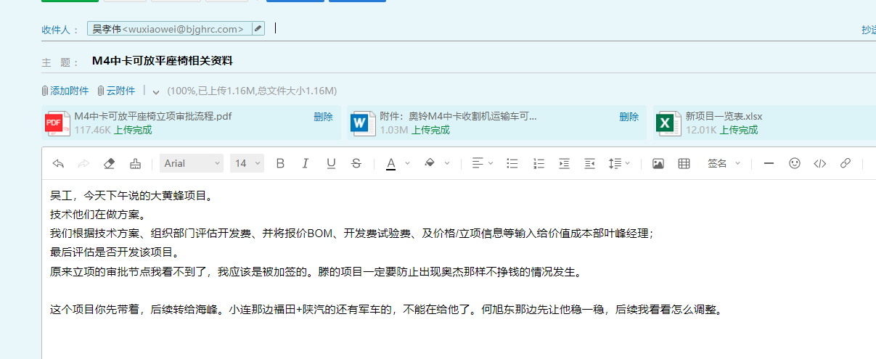 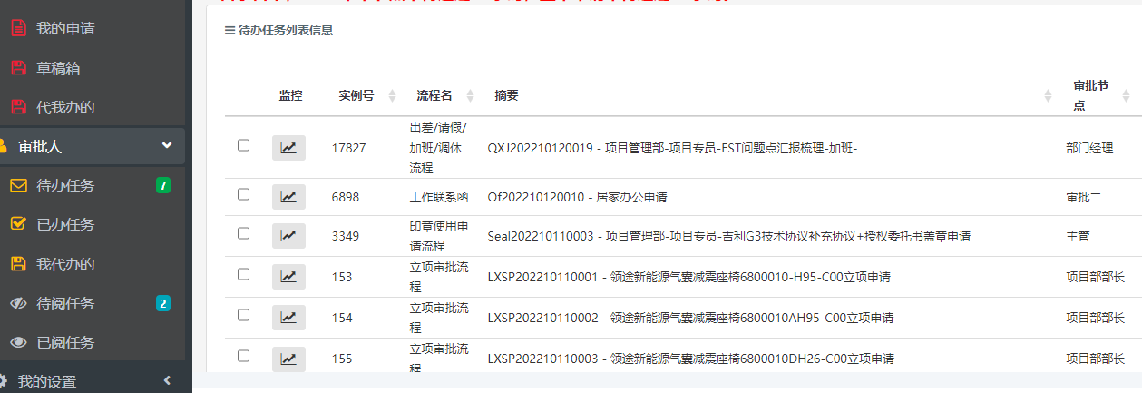 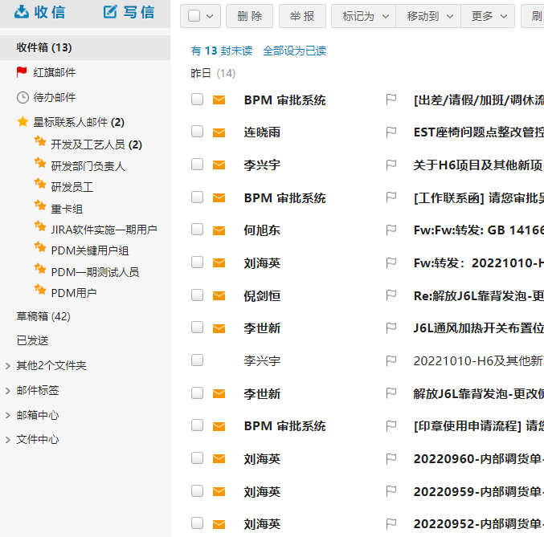
 | 9:30-11:30 | 1、沟通协调处理项目采购订单发放河北的定价及采购合同事宜； 2、沟通J6L靠背发泡模具更改的价格、改动点事宜， 3、处理BPM审批一汽解放立项流程中立项描述与图纸不符的事宜； 4、协调M4中卡放平座椅的开展方式及介入时机。 5、搜索报价开发费用清单 | 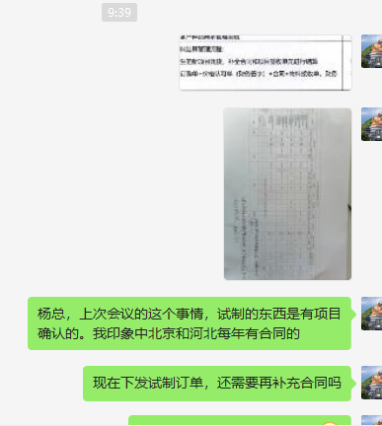 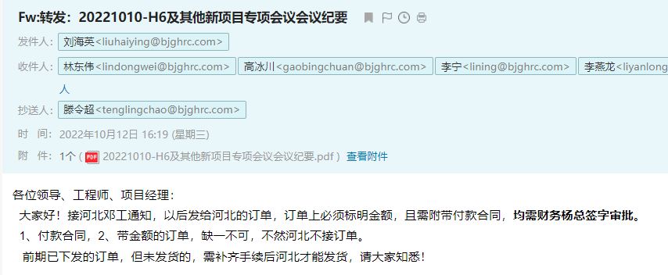 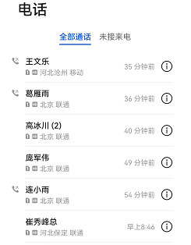 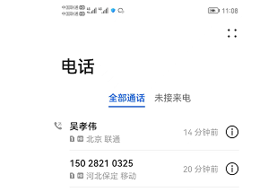
 | 11:30--12:00 | 1、调整GR61-10产品开发项目管理办法开发周期的估算相关内容； 2、着手增加成本管理的相关内容 | 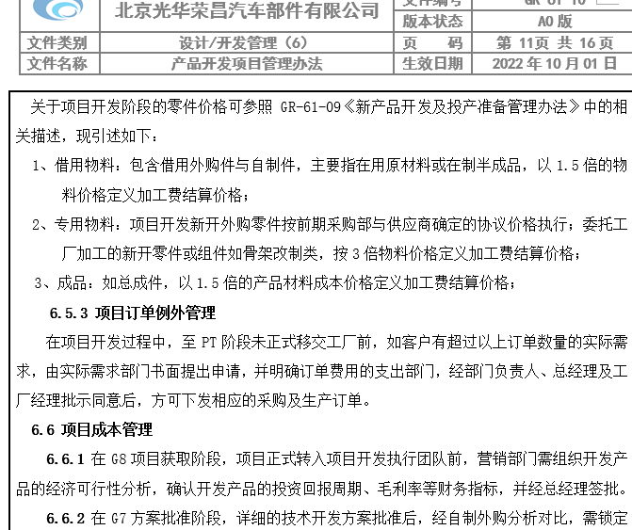 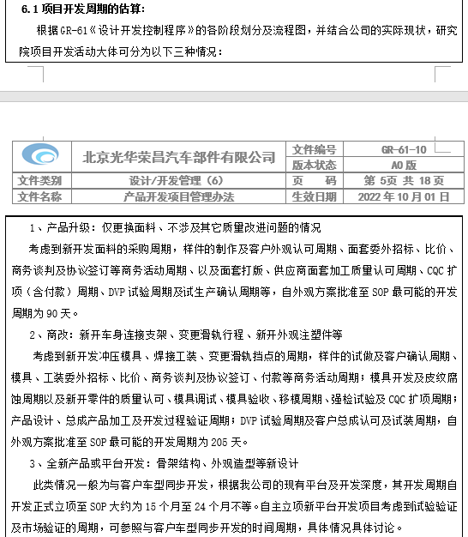
 | 13:00--18:30（加班1小时） | 1、增加成本管理的相关内容； 2、和杨总沟通内部结转的流程及分工事宜； 3、编制内部调货流程图； 4、征询河北及杨总意见； 5、修订形成初稿。 | 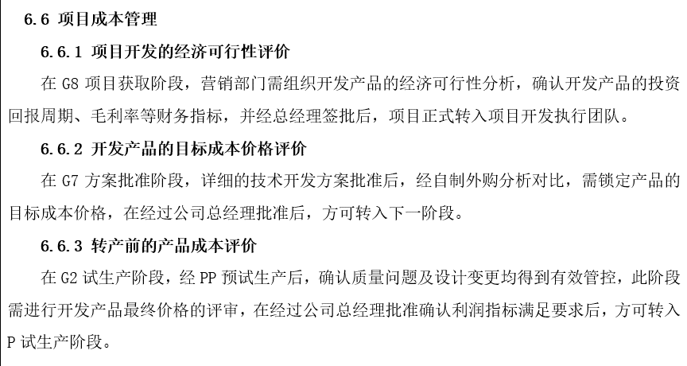 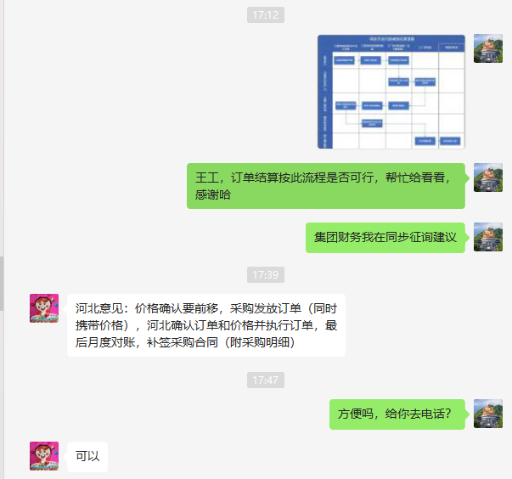 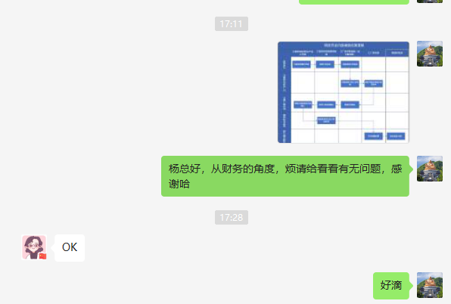 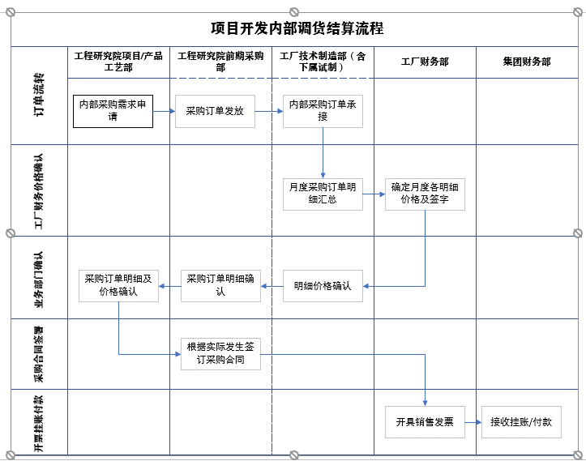 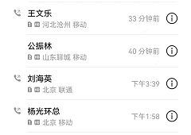
14日解除隔离,正常上班 |  | 计划：更新输出物清单
编制： |  | 审核： | 批准：

